FB analysis
 |  |  | NCP(V)1060 and NCP(V)1063 worksheet | rev 3
This excel tool is to help calculate equations from Loop stabilization with NCP1060 document available on onsemi web
 |  | Yellow cells to fill | Green cells are calculated
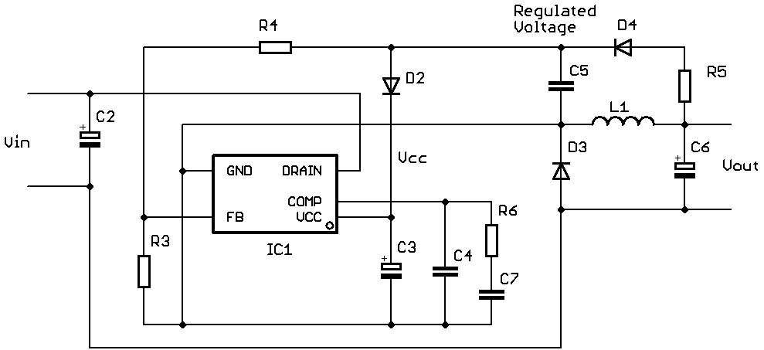
NCP(V)1060 60 kHz
f [kHz] | 60
L1 [mH] | 1.00
RL (L1) [Ω] | 30
Vin [V] | 125
Vout [V] | 14
Rcout (C6) [Ω] | 0.2
Cout (C6) [µF] | 20.0
Sa (IC1) [mA/µs] | 8.4
Rlower (R3) [kΩ] | 3.00
Rupper (R4) [kΩ] | 10.00
Ri [Ω] | 0.3
Vcc [V] | 10
Icc [mA] | 1
Rvcc load [kΩ] | 10
Rd (D4) [Ω] | 8
Rlim (R5) [Ω] | 10
rd (D2) [Ω] | 1
C3 [µF] | 10.0
Hfinal(s)
 | Hfinal(s) dB
10 | 16.046595373
11.481536215 | 16.045126655
13.182567386 | 16.043191119
15.135612484 | 16.040640645
17.378008287 | 16.037280306
19.95262315 | 16.032853712
22.908676528 | 16.027023864
26.302679919 | 16.019348236
30.199517204 | 16.009246427
34.673685045 | 15.995958451
39.810717055 | 15.978491263
45.708818961 | 15.955550911
52.480746025 | 15.925457495
60.255958607 | 15.886040451
69.183097092 | 15.834512689
79.432823472 | 15.767324436
91.201083936 | 15.680001954
104.71285481 | 15.566983308
120.22644346 | 15.421473574
138.03842646 | 15.235354717
158.48931925 | 14.999198124
181.97008586 | 14.702434611
208.92961309 | 14.33372853
239.8832919 | 13.881570621
275.42287033 | 13.335047568
316.22776602 | 12.684681022
363.07805477 | 11.923189019
416.86938347 | 11.046042796
478.63009232 | 10.051776438
549.54087386 | 8.9421123393
630.95734448 | 7.7220220012
724.43596007 | 6.3998034568
831.7637711 | 4.9871416709
954.99258602 | 3.4990009726
1096.4781961 | 1.9531600696
1258.9254118 | 0.36927450862
1445.4397707 | -1.2324933975
1659.5869074 | -2.8330735097
1905.460718 | -4.4160093178
2187.7616239 | -5.9685925758
2511.8864315 | -7.4823996443
2884.0315031 | -8.9531815068
3311.3112148 | -10.380225943
3801.8939632 | -11.765417126
4365.1583224 | -13.112235604
5011.8723363 | -14.424887116
5754.3993734 | -15.707666392
6606.9344801 | -16.964594151
7585.7757503 | -18.199334375
8709.6358996 | -19.415408733
...
Hfinal(s)
 | Hfinal(s) angle
10 | -2.1667912507
11.481536215 | -2.4875957483
13.182567386 | -2.8558190911
15.135612484 | -3.2784304441
17.378008287 | -3.7634027908
19.95262315 | -4.319847045
22.908676528 | -4.9581586539
26.302679919 | -5.6901748762
30.199517204 | -6.5293388848
34.673685045 | -7.4908637196
39.810717055 | -8.5918844323
45.708818961 | -9.85157995
52.480746025 | -11.291236548
60.255958607 | -12.934211742
69.183097092 | -14.805740581
79.432823472 | -16.932506425
91.201083936 | -19.341878049
104.71285481 | -22.060700664
120.22644346 | -25.113532012
138.03842646 | -28.520254179
158.48931925 | -32.293088518
181.97008586 | -36.433209403
208.92961309 | -40.927378404
239.8832919 | -45.745237347
275.42287033 | -50.837981658
316.22776602 | -56.138950642
363.07805477 | -61.566187219
416.86938347 | -67.026411931
478.63009232 | -72.419474341
549.54087386 | -77.642484977
630.95734448 | -82.593464148
724.43596007 | -87.17506478
831.7637711 | -91.299211981
954.99258602 | -94.893087652
1096.4781961 | -97.905965637
1258.9254118 | -100.315493
1445.4397707 | -102.13162664
1659.5869074 | -103.3967812
1905.460718 | -104.18168245
2187.7616239 | -104.57759078
2511.8864315 | -104.6865431
2884.0315031 | -104.61170458
3311.3112148 | -104.44967916
3801.8939632 | -104.28585659
4365.1583224 | -104.1929564
5011.8723363 | -104.2322424
5754.3993734 | -104.45659722
6606.9344801 | -104.91471073
7585.7757503 | -105.65587458
8709.6358996 | -106.73510479
...
Rc (C3) [Ω] | 0.45

fmin [Hz] | 10
fmax [kHz] | 10

fc [Hz] | 1000
pm [°] | 70
pfc [°] | -96
Gfc [dB] | 3.0

R6 [kΩ] | 1.56
C7 [nF] | 829.0
C4 [nF] | 12.8

R6 [kΩ] | 1.56
C7 [nF] | 829.00
C4 [nF] | 12.80

Tfinal(f) from calculated values
 | T(s) dB
10 | 34.891572149
11.481536215 | 33.699152244
13.182567386 | 32.509116617
15.135612484 | 31.322203597
17.378008287 | 30.139371734
19.95262315 | 28.961859445
22.908676528 | 27.791256477
26.302679919 | 26.629586349
30.199517204 | 25.479396008
34.673685045 | 24.343843974
39.810717055 | 23.22677063
45.708818961 | 22.132723658
52.480746025 | 21.066898958
60.255958607 | 20.034945881
69.183097092 | 19.042582169
79.432823472 | 18.094978734
91.201083936 | 17.195917427
104.71285481 | 16.346797836
120.22644346 | 15.545655325
138.03842646 | 14.786415483
158.48931925 | 14.05860872
181.97008586 | 13.347686277
208.92961309 | 12.635940514
239.8832919 | 11.903891012
275.42287033 | 11.131900444
316.22776602 | 10.301750548
363.07805477 | 9.3979404406
416.86938347 | 8.4085618427
478.63009232 | 7.3257386971
549.54087386 | 6.1457446417
630.95734448 | 4.8689682351
724.43596007 | 3.4998471552
831.7637711 | 2.0467645736
954.99258602 | 0.52177206098
1096.4781961 | -1.0600436763
1258.9254118 | -2.6816641312
1445.4397707 | -4.3256740499
1659.5869074 | -5.9760269044
1905.460718 | -7.6197353936
2187.7616239 | -9.2481748767
2511.8864315 | -10.857779024
2884.0315031 | -12.450060799
3311.3112148 | -14.031046071
3801.8939632 | -15.610301125
4365.1583224 | -17.199744984
5011.8723363 | -18.812388532
5754.3993734 | -20.461089474
6606.9344801 | -22.157401952
7585.7757503 | -23.910644348
8709.6358996 | -25.72738163
...
Tfinal(f) from selected values
 | T(s) dB
10 | 34.891551585
11.481536215 | 33.699137435
13.182567386 | 32.509109357
15.135612484 | 31.322206227
17.378008287 | 30.139387294
19.95262315 | 28.961891862
22.908676528 | 27.791310799
26.302679919 | 26.629669012
30.199517204 | 25.479515129
34.673685045 | 24.344009651
39.810717055 | 23.226995204
45.708818961 | 22.133021866
52.480746025 | 21.067287874
60.255958607 | 20.035444525
69.183097092 | 19.043210663
79.432823472 | 18.095756943
91.201083936 | 17.196863157
104.71285481 | 16.347924809
120.22644346 | 15.546971349
138.03842646 | 14.78792126
158.48931925 | 14.060297623
181.97008586 | 13.349545152
208.92961309 | 12.637951243
239.8832919 | 11.906032407
275.42287033 | 11.13415003
316.22776602 | 10.30408591
363.07805477 | 9.4003400243
416.86938347 | 8.4110052032
478.63009232 | 7.3282062901
549.54087386 | 6.1482172554
630.95734448 | 4.8714261399
724.43596007 | 3.5022690163
831.7637711 | 2.0491261289
954.99258602 | 0.52404454273
1096.4781961 | -1.0578954236
1258.9254118 | -2.6796838882
1445.4397707 | -4.3239168597
1659.5869074 | -5.9745621163
1905.460718 | -7.6186500476
2187.7616239 | -9.2475772287
2511.8864315 | -10.857801806
2884.0315031 | -12.45086352
3311.3112148 | -14.032815327
3801.8939632 | -15.613247587
4365.1583224 | -17.204095659
5011.8723363 | -18.818373344
5754.3993734 | -20.468922346
6606.9344801 | -22.167258459
7585.7757503 | -23.922639992
8709.6358996 | -25.741555897
...

Tfinal(f) from calculated values
 | T(s) angle
10 | 92.406646947
11.481536215 | 92.759707376
13.182567386 | 93.163297197
15.135612484 | 93.624005347
17.378008287 | 94.14895162
19.95262315 | 94.745651496
22.908676528 | 95.421765151
26.302679919 | 96.184677067
30.199517204 | 97.040836917
34.673685045 | 97.994778669
39.810717055 | 99.047730474
45.708818961 | 100.19574611
52.480746025 | 101.42734886
60.255958607 | 102.72080319
69.183097092 | 104.04133157
79.432823472 | 105.33885542
91.201083936 | 106.54708385
104.71285481 | 107.58485935
120.22644346 | 108.36043685
138.03842646 | 108.77875817
158.48931925 | 108.75093029
181.97008586 | 108.20435754
208.92961309 | 107.09165226
239.8832919 | 105.39668069
275.42287033 | 103.13676108
316.22776602 | 100.36088341
363.07805477 | 97.144655765
416.86938347 | 93.583307662
478.63009232 | 89.784273229
549.54087386 | 85.860490092
630.95734448 | 81.924708977
724.43596007 | 78.084253622
831.7637711 | 74.435318767
954.99258602 | 71.056289939
1096.4781961 | 68.000501149
1258.9254118 | 65.289779995
1445.4397707 | 62.910545204
1659.5869074 | 60.813905805
1905.460718 | 58.920303626
2187.7616239 | 57.128098092
2511.8864315 | 55.324528788
2884.0315031 | 53.39705009
3311.3112148 | 51.243242803
3801.8939632 | 48.778191837
4365.1583224 | 45.938976436
5011.8723363 | 42.686379003
5754.3993734 | 39.003960884
6606.9344801 | 34.894451212
7585.7757503 | 30.373275651
8709.6358996 | 25.459292
...
Tfinal(f) from selected values
 | T(s) angle
10 | 92.407874866
11.481536215 | 92.761113665
13.182567386 | 93.164906486
15.135612484 | 93.625845014
17.378008287 | 94.151051767
19.95262315 | 94.748044713
22.908676528 | 95.424485964
26.302679919 | 96.187760917
30.199517204 | 97.044318479
34.673685045 | 97.998689271
39.810717055 | 99.052094401
45.708818961 | 100.2005756
52.480746025 | 101.43263786
60.255958607 | 102.7265201
69.183097092 | 104.047412
79.432823472 | 105.34519629
91.201083936 | 106.55354072
104.71285481 | 107.59124871
120.22644346 | 108.3665441
138.03842646 | 108.7843504
158.48931925 | 108.75577124
181.97008586 | 108.20822126
208.92961309 | 107.09433234
239.8832919 | 105.39799362
275.42287033 | 103.13654394
316.22776602 | 100.35898733
363.07805477 | 97.140937121
416.86938347 | 93.577618583
478.63009232 | 89.776452458
549.54087386 | 85.850354818
630.95734448 | 81.912047771
724.43596007 | 78.068820498
831.7637711 | 74.41682836
954.99258602 | 71.034413903
1096.4781961 | 67.974866097
1258.9254118 | 65.259967587
1445.4397707 | 62.876095382
1659.5869074 | 60.774324624
1905.460718 | 58.875077634
2187.7616239 | 57.076717666
2511.8864315 | 55.266523029
2884.0315031 | 53.332035453
3311.3112148 | 51.170986088
3801.8939632 | 48.698684884
4365.1583224 | 45.852514632
5011.8723363 | 42.593629116
5754.3993734 | 38.905998129
6606.9344801 | 34.792744635
7585.7757503 | 30.269608688
8709.6358996 | 25.355621877
...

